1_DB接続プロファイル
]

 | https://jdbc.postgresql.org/download/postgresql-8.4-703.jdbc4.jar

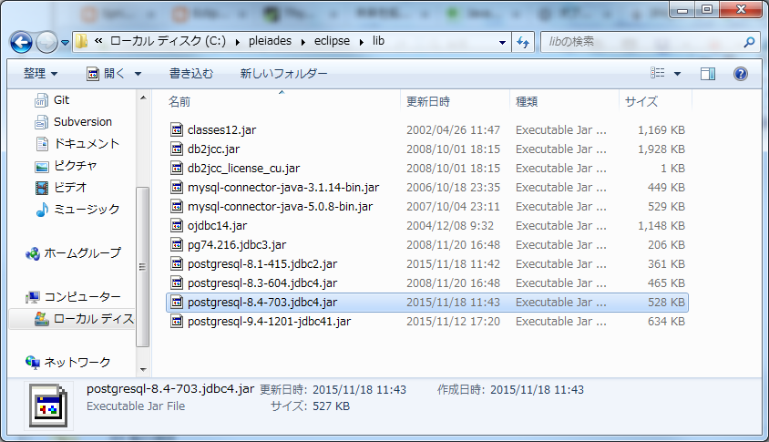

使用するjarを任意の場所に保存

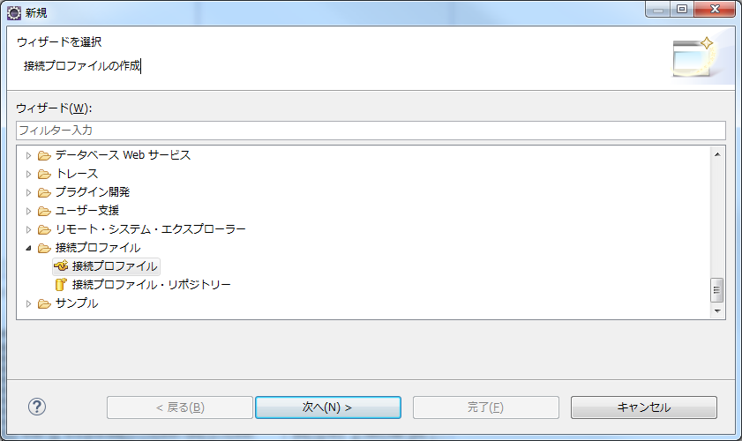

新規作成

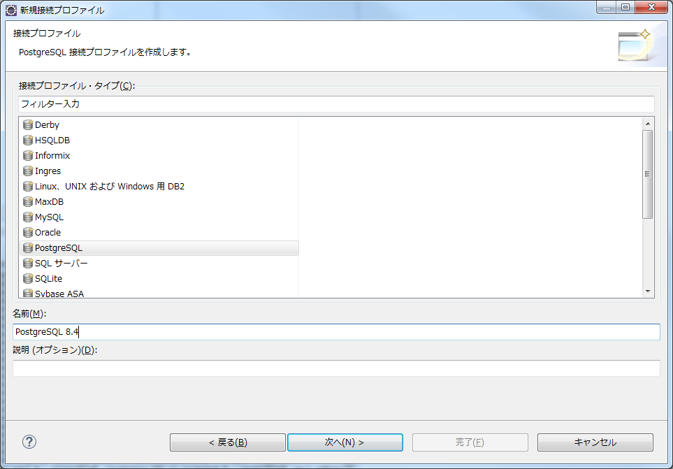

PostgreSQL

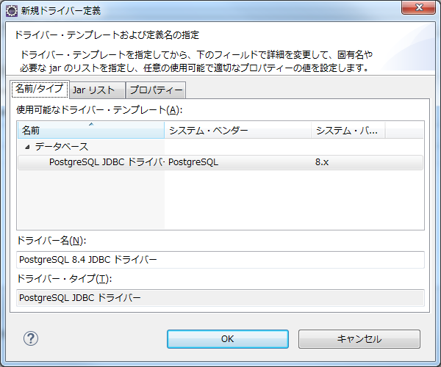

PostgreSQL

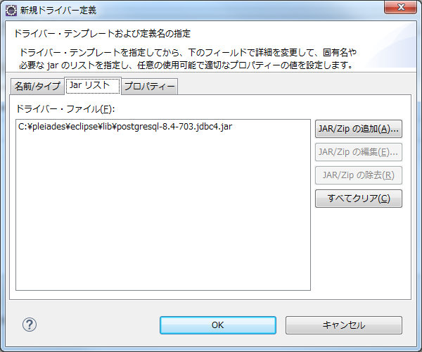

jar選択

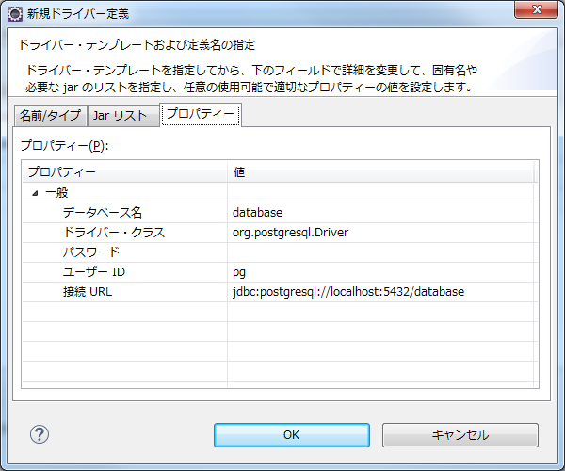

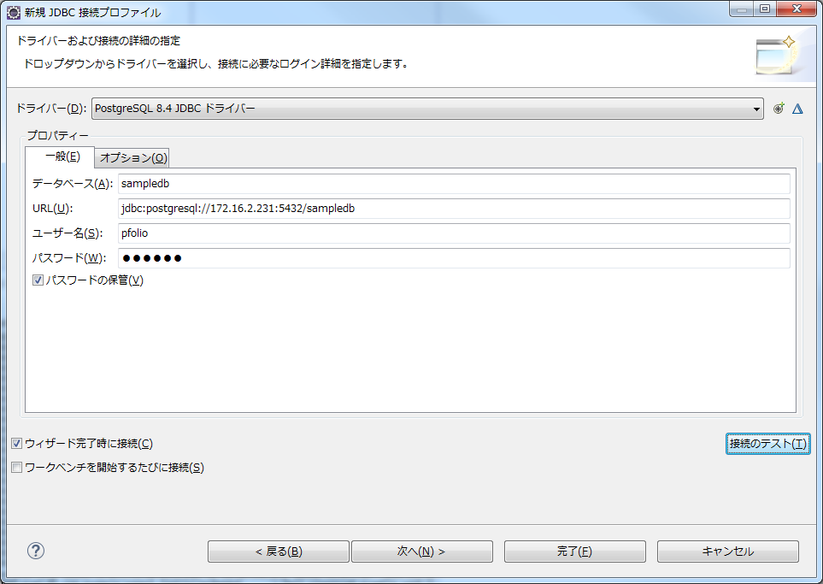

接続先設定

接続テスト

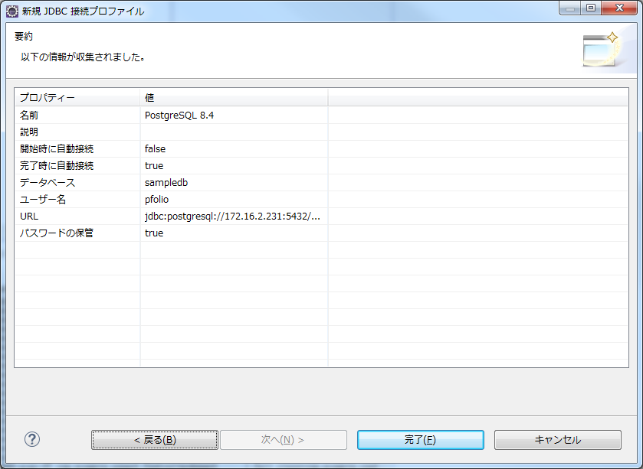

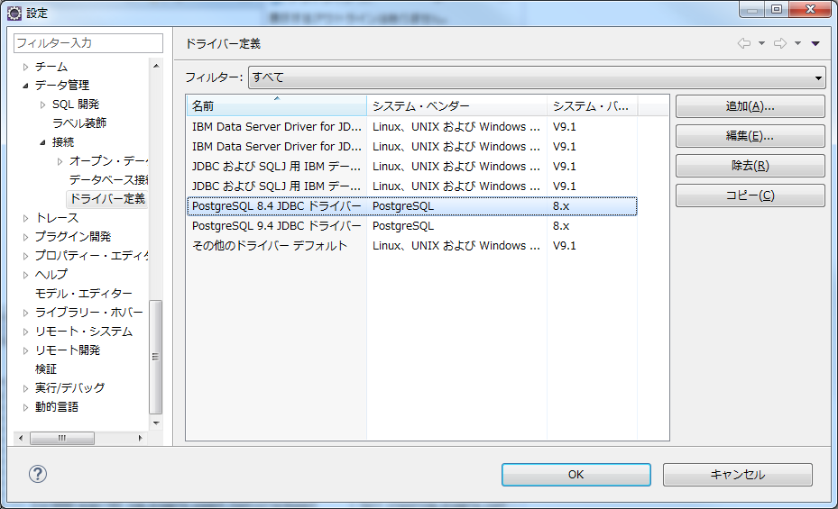

「設定」から追加されていることを確認

 | 以上です。

2_JPAで自動生成事前準備
■JPAで自動生成事前準備

 | JPAプロジェクト作成

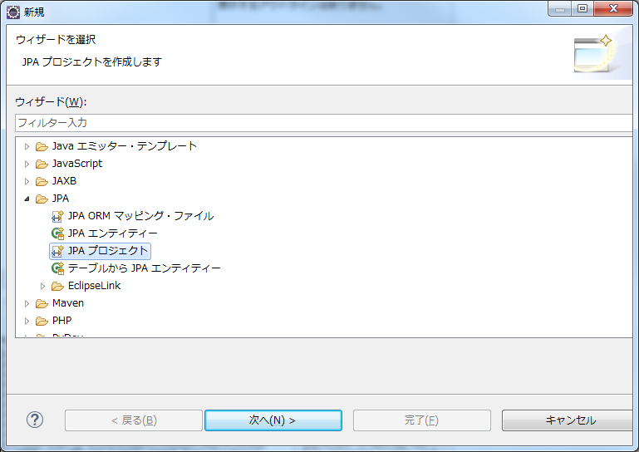

JPAプロジェクト作成

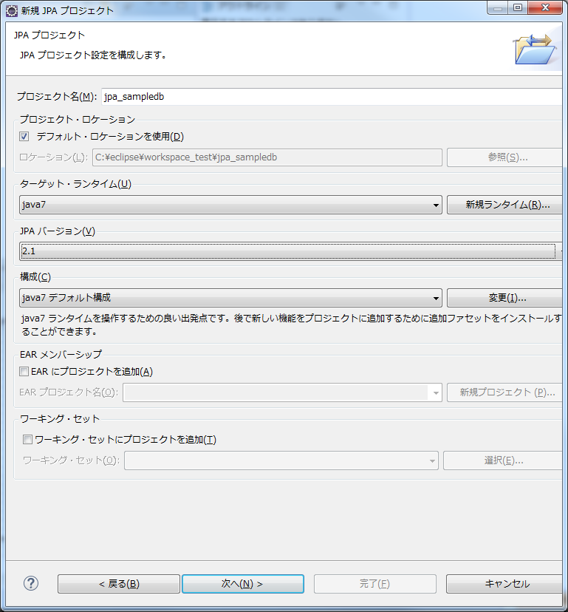

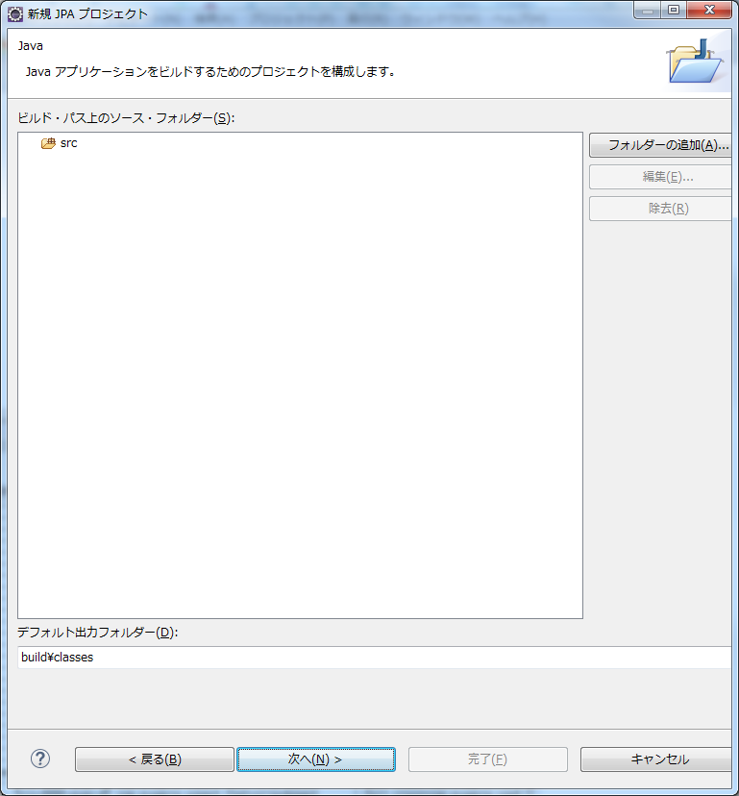

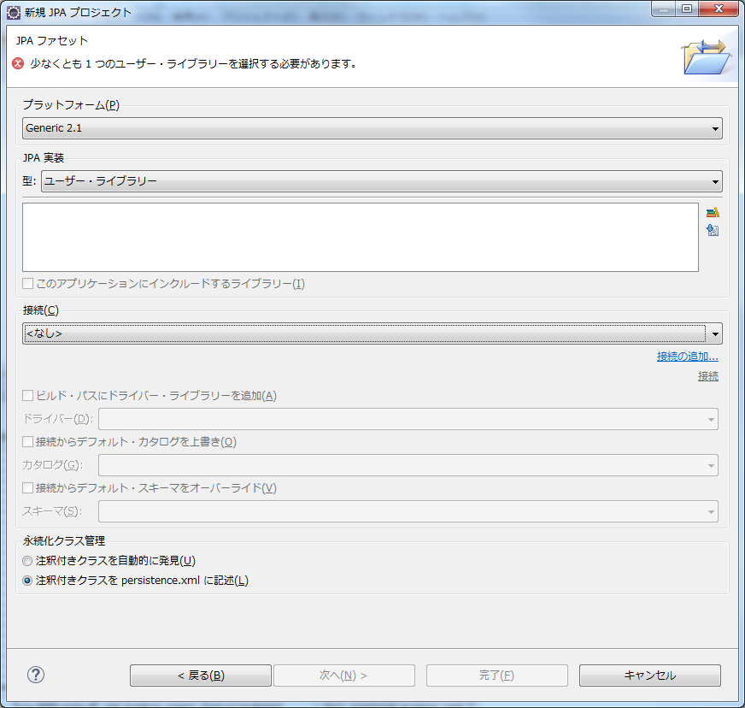

ライブラリをダウンロード

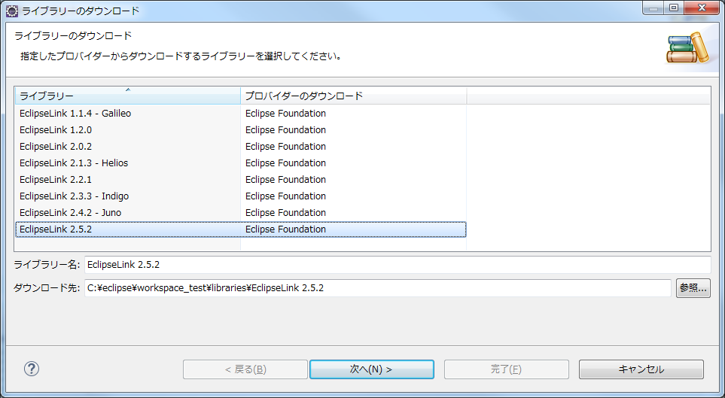

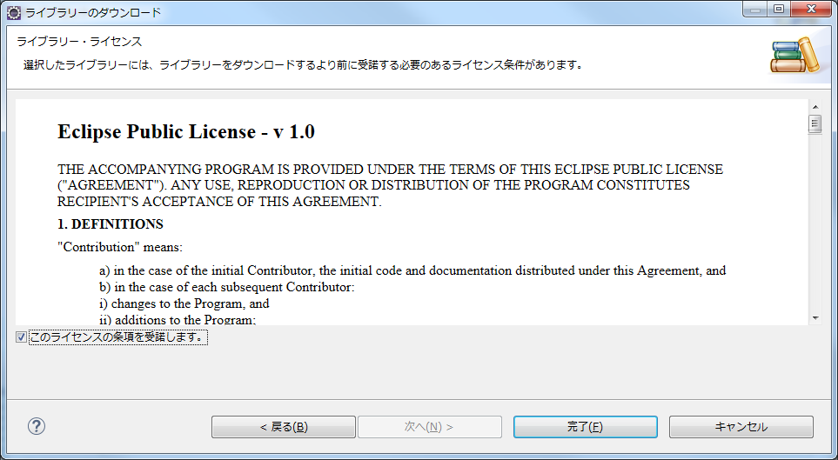

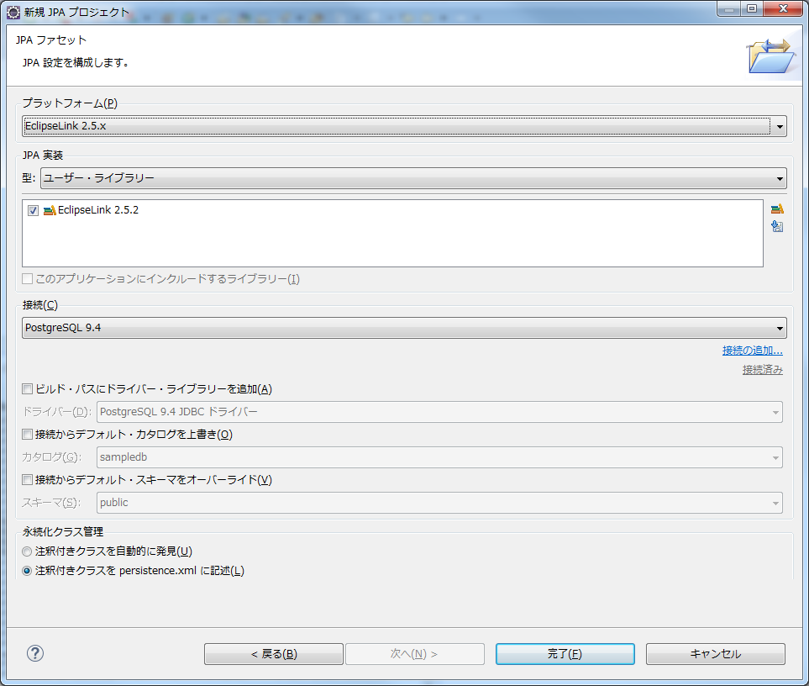

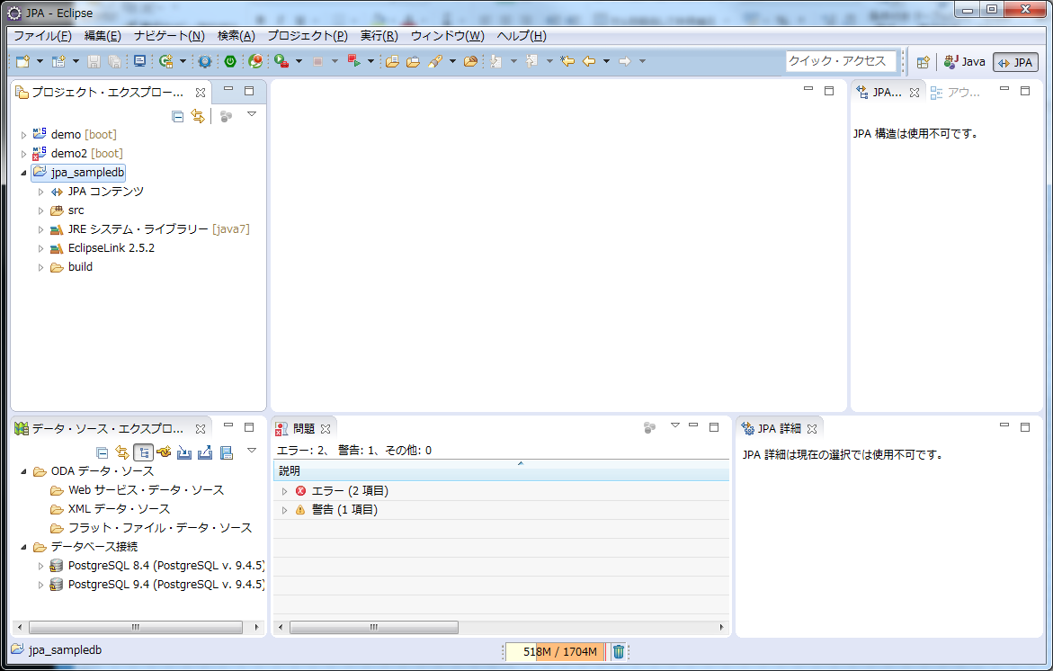

 | 以上です。

3_JPAで自動生成
■JPAで自動生成

 | JPA Entity クラスの自動生成
 | http://moyolab.blog57.fc2.com/blog-entry-107.html

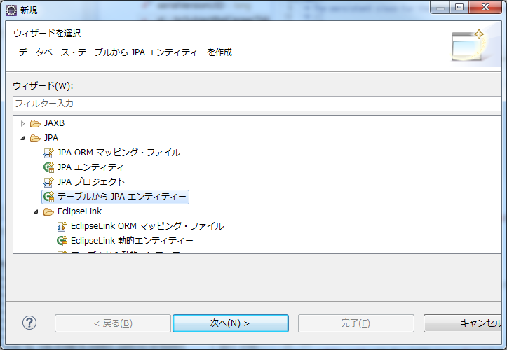

テーブルから作成

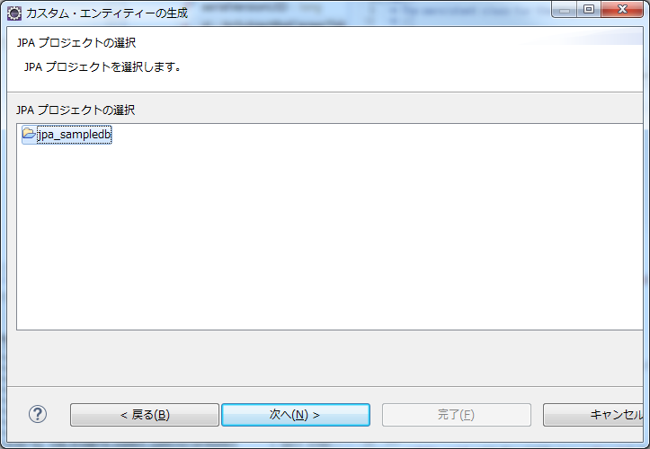

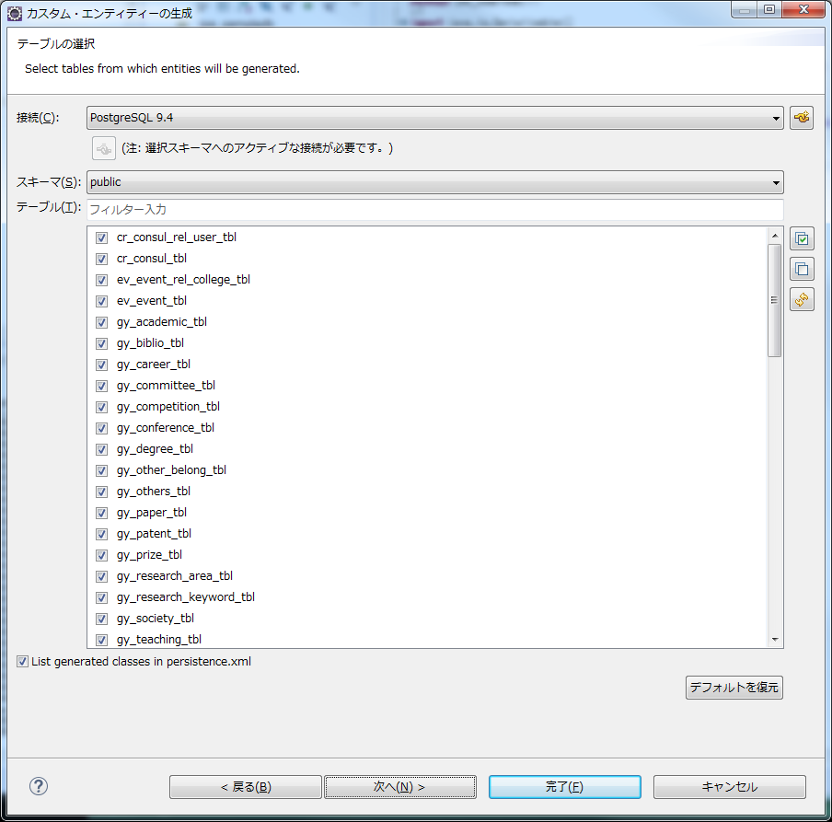

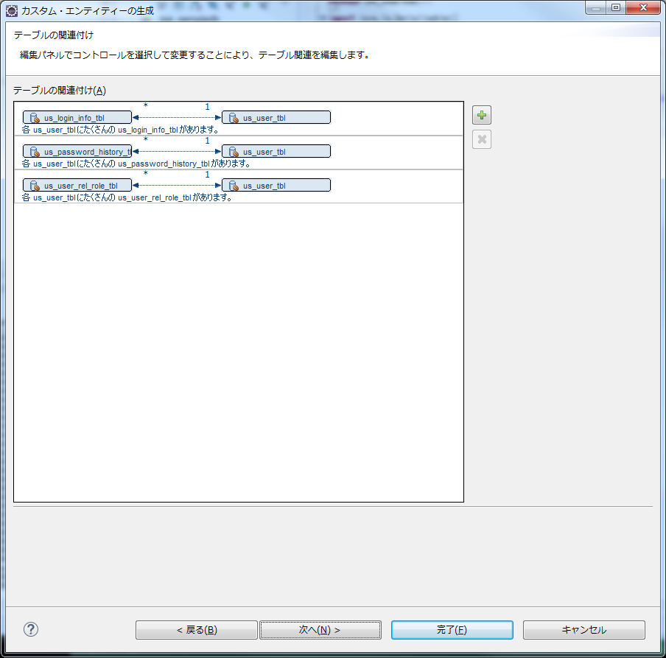

関連付けしたい場合は登録

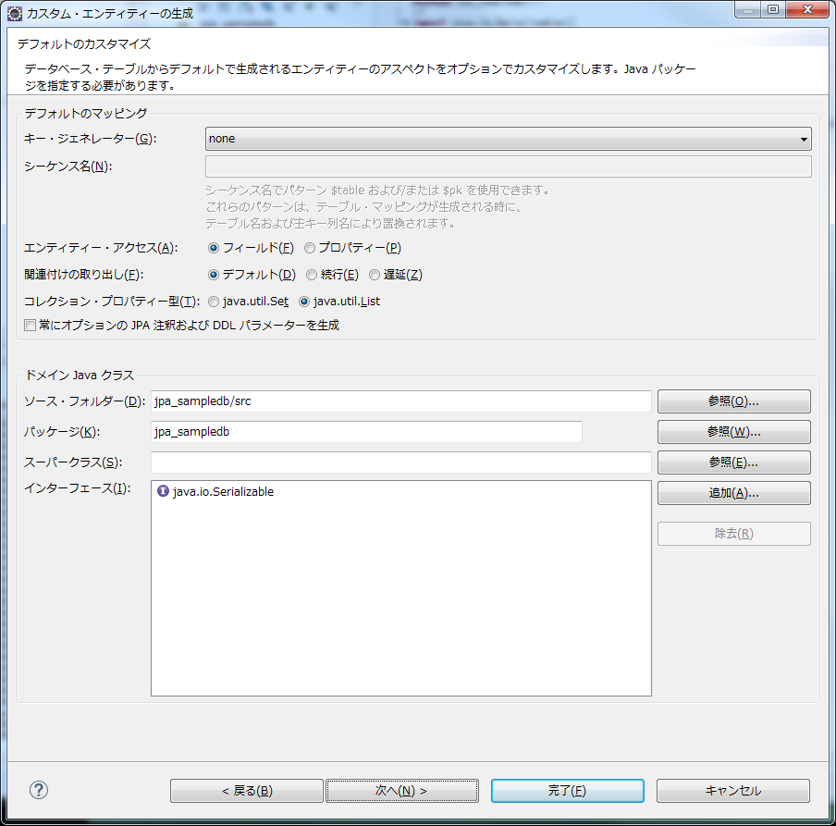

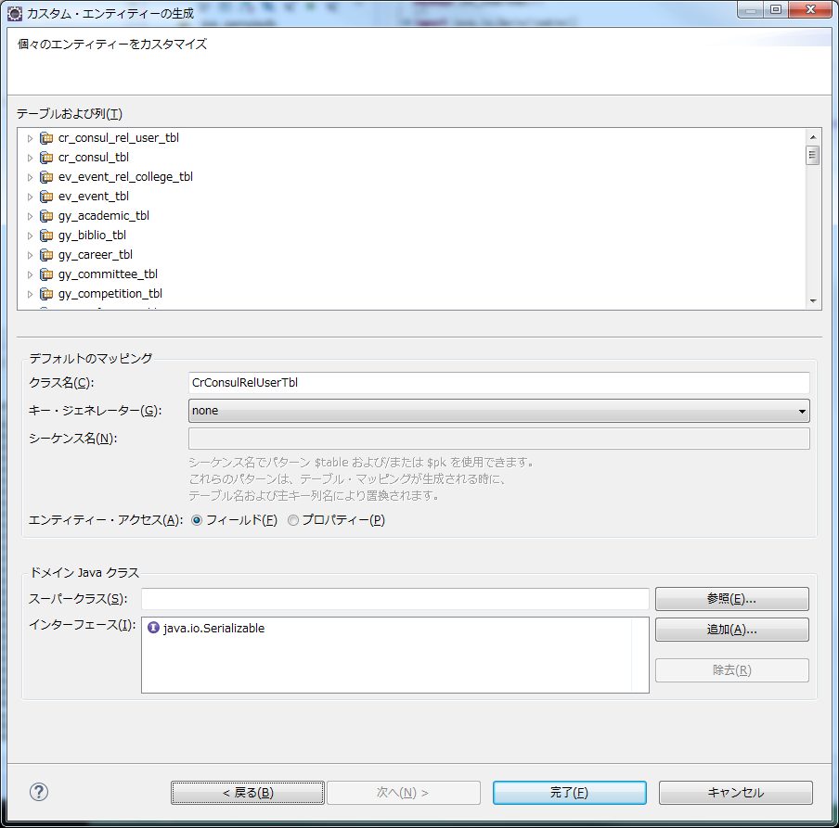

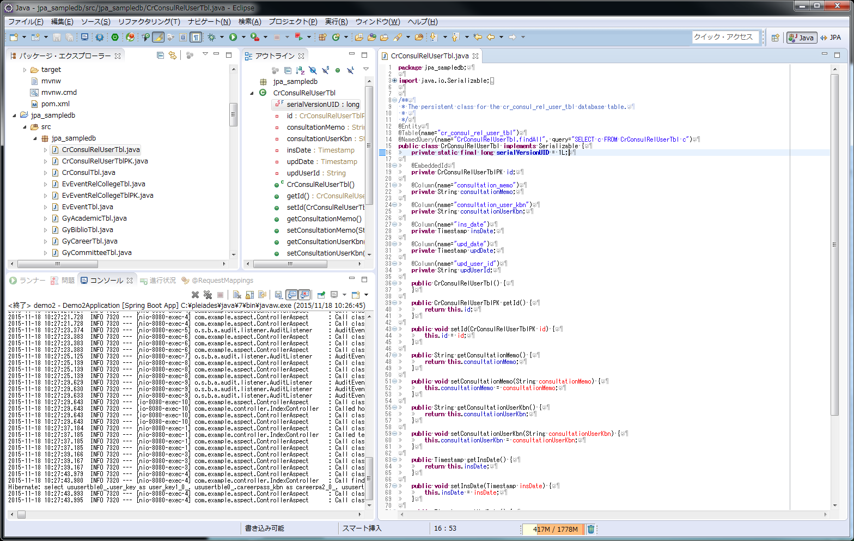

エンティティが作成されていることを確認
プライマリキーが複数の場合は別クラスとなって作成されています。

 |  | 生成されたエンティティクラスを目的のプロジェクトに持っていけば作成の手間が省けます。

 | 以上です。

